关系图
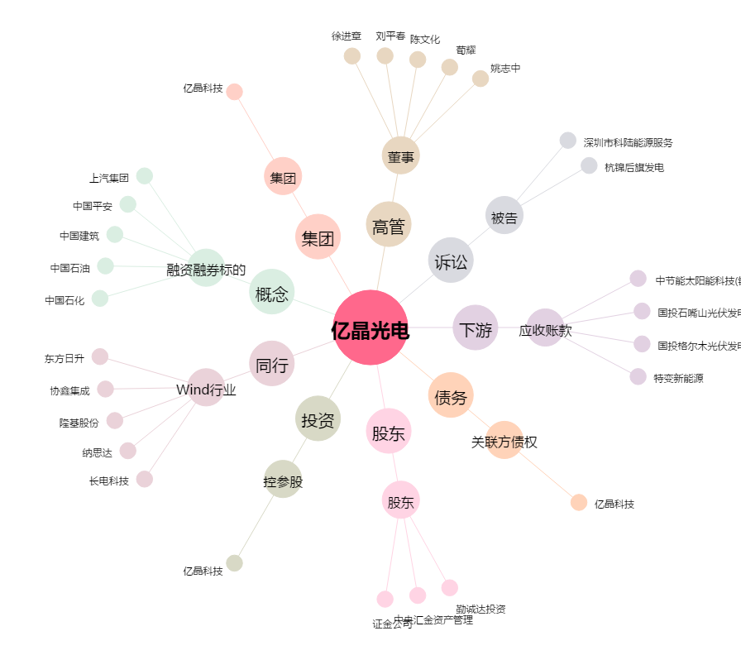
亿晶光电[600537.SH] - 关系概览图

